Monopur Trafico Pesado
SISTEMAS MONOPUR INDUSTRY MORTAR
Linea Uretano Cemento
 |  |  |  |  |  |  |  |  |  |  | 1
 |  |  |  |  |  |  |  |  |  |  | 2
 |  |  |  |  |  |  |  |  |  |  | 3
 |  |  |  |  |  |  |  |  |  |  | 4

MONOPUR INDUSTRY MORTAR ACABADO SEMIRUGOSO ó SL ACABADO LISO
 |  |  |  |  |  |  |  |  |  |  | 9
 |  |  |  |  |  |  |  |  |  |  | 10

 | Digite y seleccione las caracteristicas requeridas para su sistema en las celdas de este color

ACABADO ANTIDESLIZANTE QUARZT BLEND
 | Sistemas Trafico Pesado
 | Seleccione el espesor de aplicación
 | MONOPUR INDUSTRY SL 6 mm
 | Uretano Cemento Autonivelante de acabado liso y mate. Este sistema en 6 mm se obtiene utilizando el Kit Monopur Industry SL 5 mm. **DEBE SELECCIONAR PRIMER**

ACABADO DECORATIVO COLORED QUARZT

 | CODIGO | DESCRIPCIÓN | CONFORMACIÓN DEL KIT |  | RENDIMIENTO |  |  | ÁREA (m2) | UNIDADES REQUERIDAS (Incluye 5% de desperdicios) |  |  | 24
 |  | IMPRIMACION (Opcional) |  |  |  |  |  |  |  |  |  | 25
 | 6557 | MONOPRIMER | 1 | Unidad x 3 kg | 1 Und cubre | 7.5 | m2 | 100 | 14 | Unidad x 3 kg |  | 26
 | 2014 | Eucofiller Medio | 1 | Bolsa x 30 kg | 1 Bolsa Cubre | 200 | m2 |  | 1 | Bolsa x 30 Kg |  | 27
 | El consumo de primer dependera de la porosidad del sustrato. Para sistemas autonivelantes, MONOPUR SL se sugiere riego de filler en el primer con Eucofiller Medio y para sistemas como MONOPUR INDUSTRY MORTAR se sugiere riego en el primer con Eucofiller vehicular. En los sistemas autonivelantes el uso del primer es MANDATORIO, seleccione el primer adecuado, acorde a las caracteristicas del sustrato. |  |  |  |  |  |  |  |  |  |  | 28
 |  | Monopur Industry SL 5 mm - Kit X 31,5 kg |  |  |  |  |  |  |  |  |  | 29
 | 6616-2 | Monopur Industry liquids | 1 | Unidad x 6,5 kg (P/A + P/B) | 1 Kit cubre | 2.52 | m2 | 100 | 42 | Unidad x 6,5 kg (P/A + P/B) |  | 30
 |  | Monopur Filler SL 5mm | 1 | Bolsa x 25 kg |  |  |  |  | 42 | Bolsa x 25 kg |  | 1
 | 6515 | MONOPUR PIGM ROJO P/D *0.45kg | 1 | Unidad x 0,45 Kg |  |  |  |  | 42 | Unidad x 0,45 Kg |  | 1
 | Si desea un acabado mas rugoso para este sistema, debe diligenciar las casillas de "Acabado Antideslizante" de la siguiente seccion y proteger el riego seleccionado con un sello mate o brillante según se requiera.. Si no desea acabado rugoso, asegurese que las siguientes secciones se encuentren en cero |  |  |  |  |  |  |  |  |  |  | 1
 |  | ACABADO ANTIDESLIZANTE |  |  |  |  |  |  |  |  |  | 1
 | 0 | Flowfresh Colored Quartz Tan - 50# bag | 1 | Bolsa x 50 Lb | 1 Bolsa Cubre | 4.64 | m2 | 0 | 0 | Bolsa x 50 Lb |  | 1
 | Si ha seleccionado algun tipo de riego o acabado antideslizante para dar una aspecto mas RUGOSO, es MANDATORIO que seleccione un sello en la siguiente seccion. |  |  |  |  |  |  |  |  |  |  | 1
 |  | SELLO (Mandatorio cuando se ha seleccionado un riego en la anterior seccion) |  |  |  |  |  |  |  |  |  | 1
 | 7940 | Flowfresh FC (Sello Mate) | 1 | Kit x 32 Lb - 15,4 kg | 1 Kit ó Unidad Cubre | 22.2 | m2 | 0 | 0 | Kit x 32 Lb - 15,4 kg |  | 1
 | 5833 | FLOWFRESH PIG. MIDGRAY-100 | 2 | Unidad x 0,45 Kg |  |  |  |  | 0 | Unidad x 0,45 Kg |  | 1
 | Para los sellos donde se requiere pigmentacion (le arrojara una cantidad >0 de numero de pigmentos), asegurese de seleccionar el mismo color del mortero. |  |  |  |  |  |  |  |  |  |  | 1

VERSION (SEPTIEMBRE 2021)
RENDIMIENTOS
* Los rendimientos aquí consignados son consumos teóricos y aproximados de acuerdo a la experiencia, sin embargo estos pueden presentar variaciones de acuerdo a la porosidad de la superficie y/o otras condiciones de la aplicación

* El presente simulador de calculo de cantidades de producto es una guía aproximada y no sustituye el criterio técnico en las aplicaciones o el uso de las hojas técnicas
Hojas Tecnica Monopur Industry Mortar |  |  |  | Tabla Resistencias Quimicas
https://www.toxement.com.co/media/4550/pisos-industriales_monopur-industry-mortar.pdf |  |  |  | https://www.toxement.com.co/media/4594/tabla-de-resistencia-quimica-monopur.pdf

Hoja Tecnica Monoprimer |  |  |  | https://www.toxement.com.co/media/4604/intalacio-n_de_sistemas_monopur_industry.pdf
https://www.toxement.com.co/media/4033/mono-primer.pdf |  |  |  | Detalles Constructivos
Hoja Tecnica Monoprimer GC |  |  |  | https://www.toxement.com.co/media/4606/web-monopur-2d-plus-3d.pdf
https://www.toxement.com.co/media/4547/pisos-industriales_-mono-primer-gc.pdf

Monopur Trafico Liviano
SISTEMAS MONOPUR INDUSTRY MORTAR
Linea Uretano Cemento
 |  |  |  |  |  |  |  |  |  |  | 1
 |  |  |  |  |  |  |  |  |  |  | 2
 |  |  |  |  |  |  |  |  |  |  | 3
 |  |  |  |  |  |  |  |  |  |  | 4

MONOPUR INDUSTRY SL ACABADO LISO ó MORTAR ACABADO SEMIRUGOSO

 |  |  |  |  |  |  |  |  |  |  | 10
 |  |  |  |  |  |  |  |  |  |  | 11
 | Digite y seleccione las caracteristicas requeridas para su sistema en las celdas de este color |  |  |  |  |  |  |  |  |  | 12
 |  |  |  |  |  |  |  |  |  |  | 13
ACABADO ANTIDESLIZANTE QUARZT BLEND
 | Sistemas Trafico Medio o Bajo |  |  |  |  |  |  |  |  |  | 14
 | Seleccione el espesor de aplicación |  |  |  |  |  |  |  |  |  | 15
 | MONOPUR INDUSTRY SL 4 mm |  |  |  |  |  |  |  |  |  | 16
 | Uretano Cemento Autonivelante de acabado liso y mate. Este sistema en 4 mm se obtiene utilizando el Kit Monopur Industry SL 4 mm. |  |  |  |  |  |  |  |  |  | 17
 |  |  |  |  |  |  |  |  |  |  | 18
ACABADO DECORATIVO COLORED QUARZT
 |  |  |  |  |  |  |  |  |  |  | 19
 |  |  |  |  |  |  |  |  |  |  | 20
 |  |  |  |  |  |  |  |  |  |  | 22
 |  |  |  |  |  |  |  |  |  |  | 23
 | CODIGO | DESCRIPCIÓN | CONFORMACIÓN DEL KIT |  | RENDIMIENTO |  |  | ÁREA (m2) | UNIDADES REQUERIDAS (Incluye 5% de desperdicios) |  |  | 24
 |  | IMPRIMACION |  |  |  |  |  |  |  |  |  | 25
 | 6557 | MONOPRIMER | 1 | Unidad x 3 kg | 1 Und cubre | 7.5 | m2 | 180 | 26 | Unidad x 3 kg |  | 26
 | 2014 | Eucofiller Medio | 1 | Bolsa x 30 kg | 1 Bolsa Cubre | 200 | m2 |  | 1 | Bolsa x 30 Kg |  | 27
 | El consumo de primer dependera de la porosidad del sustrato. Para sistemas autonivelantes, MONOPUR SL se sugiere riego de filler en el primer con Eucofiller Medio y para sistemas como MONOPUR INDUSTRY MORTAR se sugiere riego en el primer con Eucofiller vehicular. En los sistemas autonivelantes el uso del primer es MANDATORIO, seleccione el primer adecuado, acorde a las caracteristicas del sustrato. |  |  |  |  |  |  |  |  |  |  | 28
 |  | Monopur Industry SL 4 mm - Kit X 33,5 kg |  |  |  |  |  |  |  |  |  | 29
 | 6615-2 | Monopur Industry liquids | 1 | Unidad x 8,5 kg (P/A + P/B) | 1 Kit cubre | 4.19 | m2 |  | 46 | Unidad x 8,5 kg (P/A + P/B) |  | 30
 |  | Monopur Filler SL 4mm | 1 | Bolsa x 25 kg |  |  |  |  | 46 | Bolsa x 25 kg |  | 1
 | 6519 | MONOPUR PIGM AZUL P/D *0.45kg | 1 | Unidad x 0,45 Kg |  |  |  |  | 46 | Unidad x 0,45 Kg |  | 1
 | Si desea un acabado mas rugoso para este sistema, debe diligenciar las casillas de "Acabado Antideslizante" de la siguiente seccion y proteger el riego seleccionado con un sello mate o brillante según se requiera.. Si no desea acabado rugoso, asegurese que las siguientes secciones se encuentren en cero |  |  |  |  |  |  |  |  |  |  | 1
 |  | ACABADO ANTIDESLIZANTE |  |  |  |  |  |  |  |  |  | 1
 | 4013 | Flowfresh Colored Quartz Bluebery Ice | 1 | Bolsa x 50 Lb | 1 Bolsa Cubre | 4.64 | m2 | 0 | 0 | Bolsa x 50 Lb |  | 1
 | Si ha seleccionado algun tipo de riego o acabado antideslizante para dar una aspecto mas RUGOSO, es MANDATORIO que seleccione un sello en la siguiente |  |  |  |  |  |  |  |  |  |  | 1
 |  | SELLO (Mandatorio cuando se ha seleccionado un riego en la anterior seccion) |  |  |  |  |  |  |  |  |  | 1
 | 4015 | Flowfresh SR Sealer (Brillante) Superficie Rugosa | 1 | Kit x 1,5 Gal - Unid x 17 Lb | 1 Kit ó Unidad Cubre | 11.1 | m2 | 0 | 0 | Kit x 1,5 Gal - Unid x 17 Lb |  | 1
 | 5833 | FLOWFRESH PIG. MIDGRAY-100 | 1 | Unidad x 0,45 Kg |  |  |  |  | 0 | Unidad x 0,45 Kg |  | 1
 | Para los sellos donde se requiere pigmentacion (le arrojara una cantidad >0 de numero de pigmentos), asegurese de seleccionar el mismo color del mortero. |  |  |  |  |  |  |  |  |  |  | 1
 |  |  |  |  |  |  |  |  |  |  | 1

VERSION (SEPTIEMBRE 2021)
RENDIMIENTOS
* Los rendimientos aquí consignados son consumos teóricos y aproximados de acuerdo a la experiencia, sin embargo estos pueden presentar variaciones de acuerdo a la porosidad de la superficie y/o otras condiciones de la aplicación

* El presente simulador de calculo de cantidades de producto es una guía aproximada y no sustituye el criterio técnico en las aplicaciones o el uso de las hojas técnicas
Hojas Tecnica Monopur Industry SL |  |  |  | Tabla Resistencias Quimicas
https://www.toxement.com.co/media/4551/pisos-industriales_-monopur-industry-sl-4-mm.pdf |  |  |  | https://www.toxement.com.co/media/4594/tabla-de-resistencia-quimica-monopur.pdf
https://www.toxement.com.co/media/4552/pisos-industriales_monopur-industry-sl-2-mm.pdf |  |  |  | Guia para la Instalacion de los Sistemas Monopur Industry
Hoja Tecnica Monoprimer |  |  |  | https://www.toxement.com.co/media/4604/intalacio-n_de_sistemas_monopur_industry.pdf
https://www.toxement.com.co/media/4033/mono-primer.pdf |  |  |  | Detalles Constructivos
Hoja Tecnica Monoprimer GC |  |  |  | https://www.toxement.com.co/media/4606/web-monopur-2d-plus-3d.pdf
https://www.toxement.com.co/media/4547/pisos-industriales_-mono-primer-gc.pdf

Cove System Completa
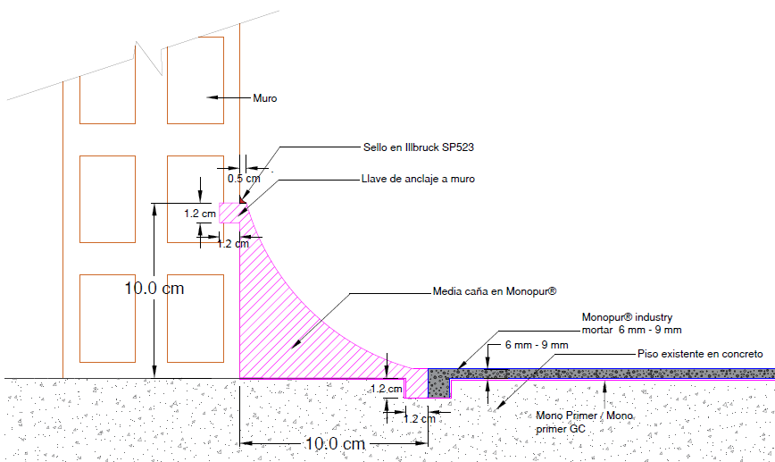

 |  |  |  |  |  | MEDIDAS DE LAS MEDIAS CAÑAS
 |  |  |  |  |  | Espesor Media Caña (mm) | Alto en el muro (cm) | Ancho sobre el piso (cm) | Radio de la Herramienta (cm) | Metros Lineales (m) | Área transversal (cm2) | Área superficial (m2)
 |  |  |  |  |  | 6 | 6 | 6 | 4 | 100 | 10.27 | 9.42

 |  | NOTA 1: Ingrese los datos en las casillas de este color y seleccione el color de pigmento deseado
 |  | PRODUCTO | COD. | DESCRIPCIÓN | CONFORMACIÓN DEL KIT |  |  | RENDIMIENTO |  | REQUERIMIENTOS | KITS REQUERIDOS (Incluye 5% de desperdicios)
 |  | MONOPUR INDUSTRY COVE SYSTEM | Imprimante
 |  |  | 6557 | Monoprimer | 1 | Kit x 3 Kg |  | 0.4 | kg/m2 | 12 m2 | 2 | Kits x 3 kg
 |  |  | 2014 | Eucofiller medio | 1 | Bolsa x 30 Kg |  | 0.15 | kg/m2 |  | 1 | Bolsa x 30 kg

 |  |  | Mortero Uretano-Cemento
 |  |  | 6612 | Monopur Industry liquids | 1 | Unidad x 1,22 Kg |  | 4.65 | Litros/kit | 102.7 Litros | 24 | Kits x 10 kg
 |  |  |  | Monopur Fillers Cove | 1 | Bolsa x 8,78 Kg
 |  |  | 6513 | MONOPUR PIGM GRIS P/D *0.45kg | 1 | Unidad x 0,45 Kg |  |  |  |  | 24 | Unidad x 0,45 Kg

 |  |  | Sello para Media Cañas (Opcional)
 |  |  | 7940 | Flowfresh FC (Sello Mate) | 1 | Kit x 32 Lb - 15,4 kg |  | 22.2 | m2/Kit | 9.42 | 1 | Kit x 32 Lb - 15,4 kg
 |  |  | 6513 | MONOPUR PIGM GRIS P/D *0.45kg | 2 | Unidad x 0,45 Kg |  |  |  |  | 2 | Unidad x 0,45 Kg

IMPORTANTE
* Los rendimientos aquí consignados son consumos teóricos y aproximados de acuerdo a la experiencia, sin embargo estos pueden presentar variaciones de acuerdo a la porosidad de la superficie y/o otras condiciones de la aplicación

* La revisión de las Hojas Técnicas de los productos es imprescindible antes de realizar una aplicación
* El presente simulador de calculo de cantidades de producto es una guía aproximada y no sustituye el criterio técnico en las aplicaciones o el uso de las hojas técnicas

Hojas Tecnica Monopur Cove System |  |  |  |  |  | Tabla Resistencias Quimicas
https://www.toxement.com.co/media/4549/pisos-industriales_-monopur-industry-cove-system.pdf |  |  |  |  |  | https://www.toxement.com.co/media/4594/tabla-de-resistencia-quimica-monopur.pdf
Hoja Tecnica Monoprimer |  |  |  |  |  | Guia para la Instalacion de los Sistemas Monopur Industry
https://www.toxement.com.co/media/4033/mono-primer.pdf |  |  |  |  |  | https://www.toxement.com.co/media/4604/intalacio-n_de_sistemas_monopur_industry.pdf
Hoja Tecnica Monoprimer GC |  |  |  |  |  | Detalles Constructivos
https://www.toxement.com.co/media/4547/pisos-industriales_-mono-primer-gc.pdf |  |  |  |  |  | https://www.toxement.com.co/media/4606/web-monopur-2d-plus-3d.pdf

 | VERSION (SEPTIEMBRE 2021)

Cove System Recubrimiento
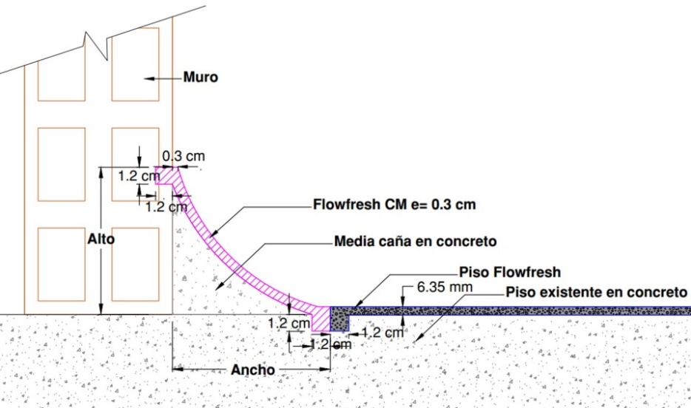

 |  |  |  |  |  | Espesor Media Caña (mm) | Alto en el muro (cm) | Ancho sobre el piso (cm) | Metros Lineales (m) | Área transversal (cm2)
 |  |  |  |  |  | 3 | 10 | 10 | 5400 | 4.6

NOTA 1: Ingrese los datos en las casillas de este color y seleccione el color de pigmento deseado
PRODUCTO | ITEM | DESCRIPCIÓN | CONFORMACIÓN DEL KIT |  | RENDIMIENTO |  |  | REQUERIMIENTO | UNIDADES REQUERIDAS (Incluye 5% de desperdicios)
MONOPUR INDUSTRY COVE SYSTEM | Imprimante
 | 6557 | Monoprimer | 1 | Kit x 3 Kg | 1 kg | 0.4 | m2 | 848 m2 | 119 | Kit x 3 Kg
 | 2014 | Eucofiller medio | 1 | Bolsa x 30 kg | 1 Bolsa | 200 | m2 |  | 5 | Bolsa x 30 Kg

 | Mortero Uretano cemento para media caña
 | 4005 | Monopur Industry liquids | 1 | Unidad x 1,22 Kg | 1 kit | 4.65 | Litros/Kit | 2507 Litros | 566 | Unidad x 1,22 Kg
 | 4017 | Monopur Fillers Cove | 2 | Bolsa x 8,78 Kg |  |  |  |  | 1132 | Bolsa x 8,78 Kg
 | 6513 | MONOPUR PIGM GRIS P/D *0.45kg | 2 | Unidad x 0,45 Kg |  |  |  |  | 1132 | Unidad x 0,45 Kg

 | Sello para Media Cañas (Opcional)
 | 7940 | Flowfresh FC (Sello Mate) | 1 | Kit x 32 Lb - 15,4 kg | 1 Kit Rinde | 22.2 | m2/Kit | 848 m2 | 41 | Kit x 32 Lb - 15,4 kg
...

Cove System Bordillo
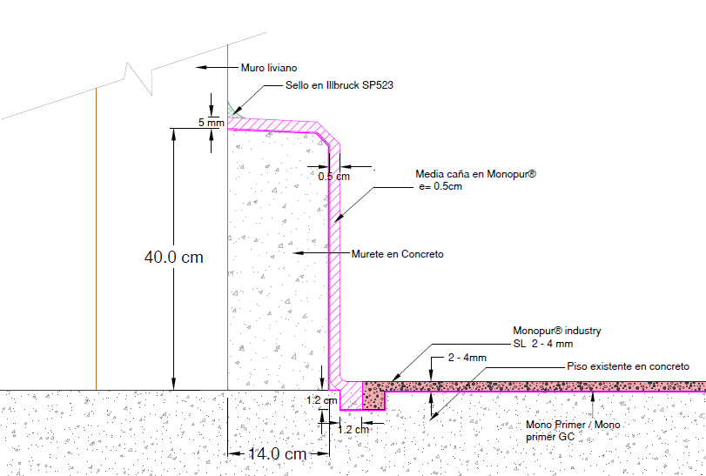

 |  |  |  |  |  | Espesor Media Caña (mm) | Alto en el muro (cm) | Ancho sobre el piso (cm) | Metros Lineales (m)
 |  |  |  |  |  | 2 | 40 | 14 | 5400

NOTA 1: Ingrese los datos en las casillas de este color y seleccione el color de pigmento deseado
PRODUCTO | ITEM | DESCRIPCIÓN | CONFORMACIÓN DEL KIT |  | RENDIMIENTO |  |  | REQUERIMIENTO | UNIDADES REQUERIDAS (Incluye 5% de desperdicios)
MONOPUR INDUSTRY COVE SYSTEM | Imprimante
 | 6557 | Monoprimer | 1 | Kit x 3 Kg | 1 kg | 0.4 | m2 | 2916 m2 | 409
 | 2014 | Eucofiller medio | 1 | Bolsa x 30 kg | 1 Bolsa | 200 | m2 |  | 16

 | Mortero Uretano cemento para media caña
 | 4005 | Monopur Industry liquids | 1 | Unidad x 1,22 Kg | 1 kit | 4.65 | Litros/kit | 5832 Litros | 1317
 | 4017 | Monopur Fillers Cove | 2 | Bolsa x 8,78 Kg |  |  |  |  | 1317
...

